1.Gmail側のラベル設定
1.振り分ける送信者アドレスで検索する

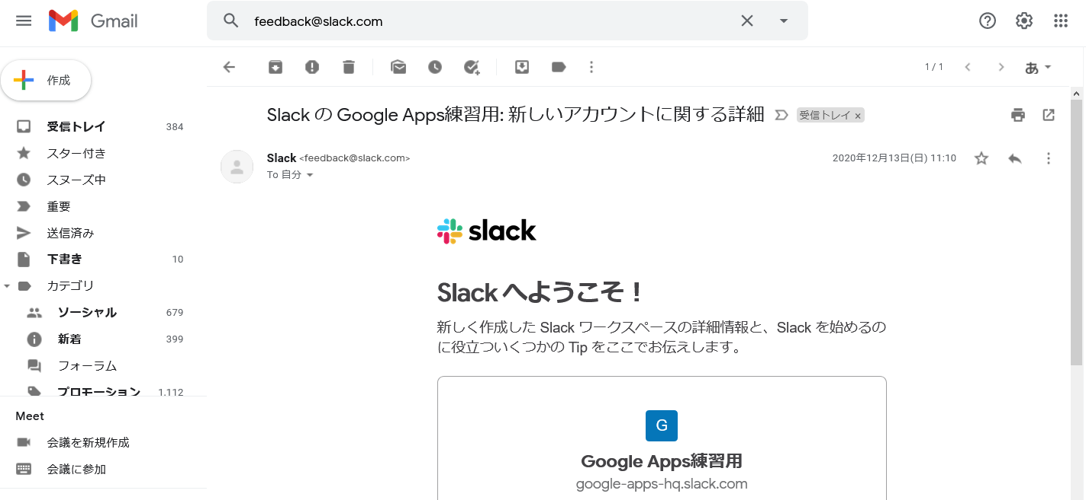

2.「×」の右横にある「▼」をクリック

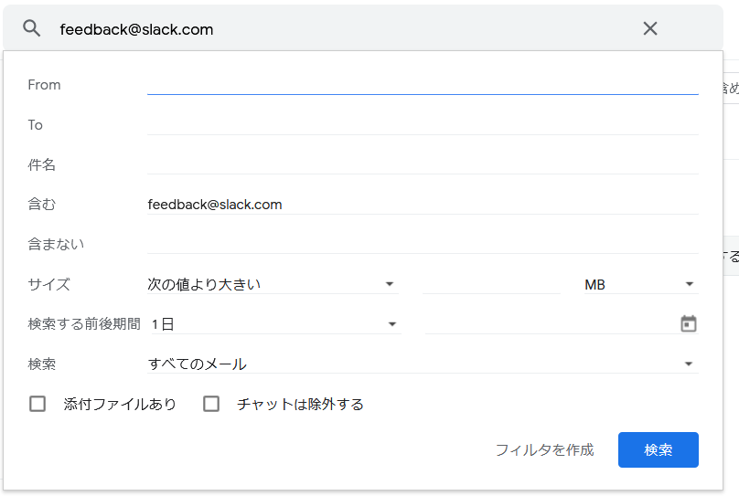

3.[フィルタを作成]をクリック

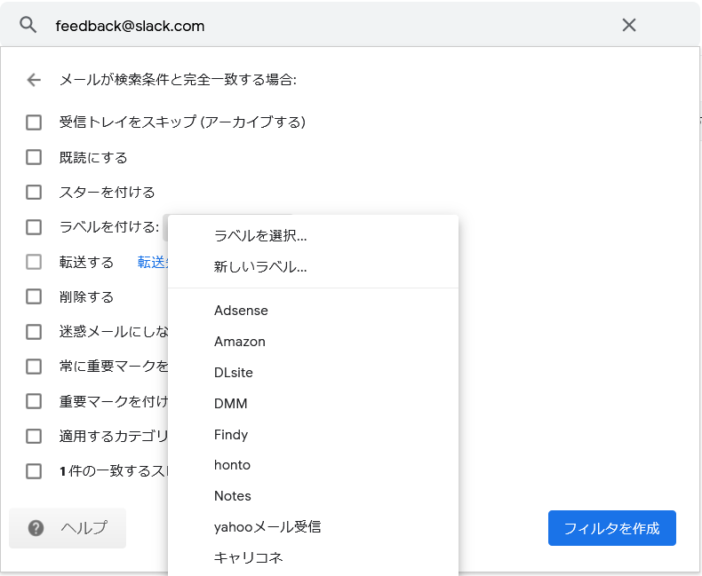
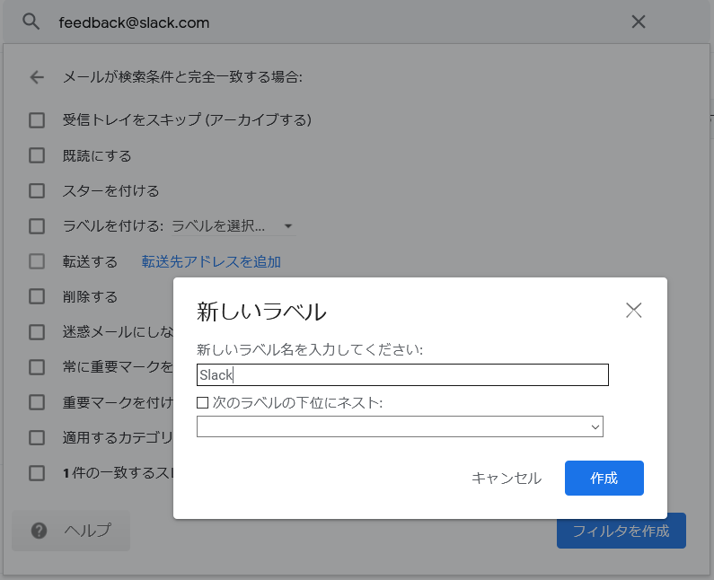

4.[ラベルを付ける] > [新しいラベル]をクリック

5.[作成]をクリック

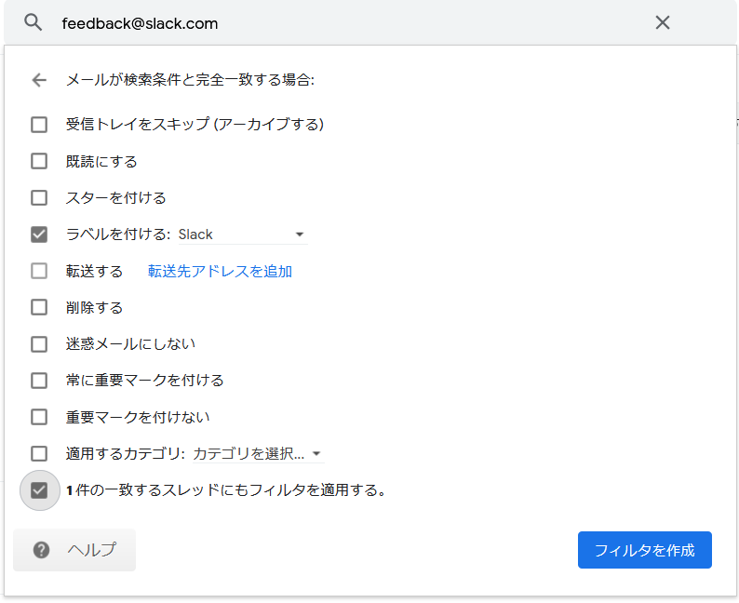

6.[n件の一致するスレッドにもフィルタを適用する]にチェックする

7.[フィルタを作成]をクリック

2.GASの適用とトリガー設定
1.[ドライブに移動]をクリック
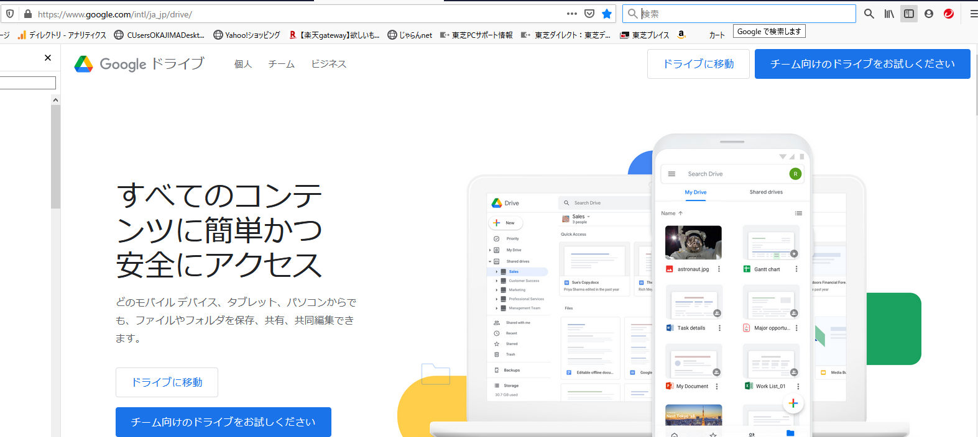

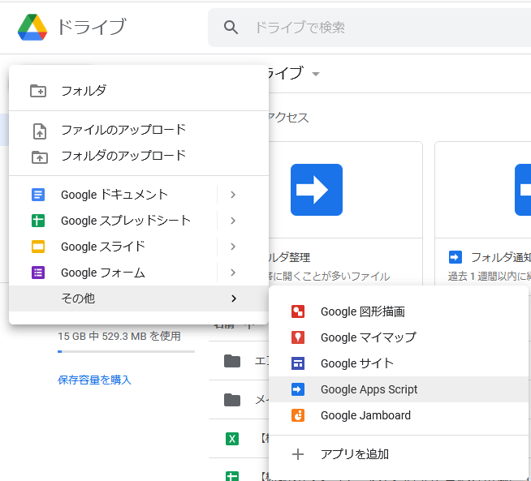
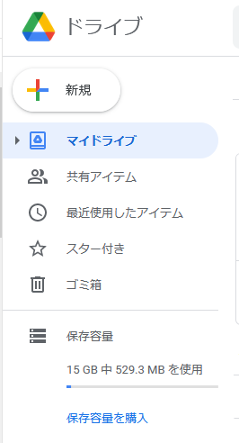
2.[新規]をクリック

3.[Google Apps Script]をクリック

4.myFunctionを消して、コードビューにソースを全文コピペして[Ctrl] + [S]で保存する。
ソースの設定項目は基本的に3の配列にGmail側で追加したラベル名と送信アドレスを追加するだけでOK！

5.設定ができたら、時計アイコンをクリックする

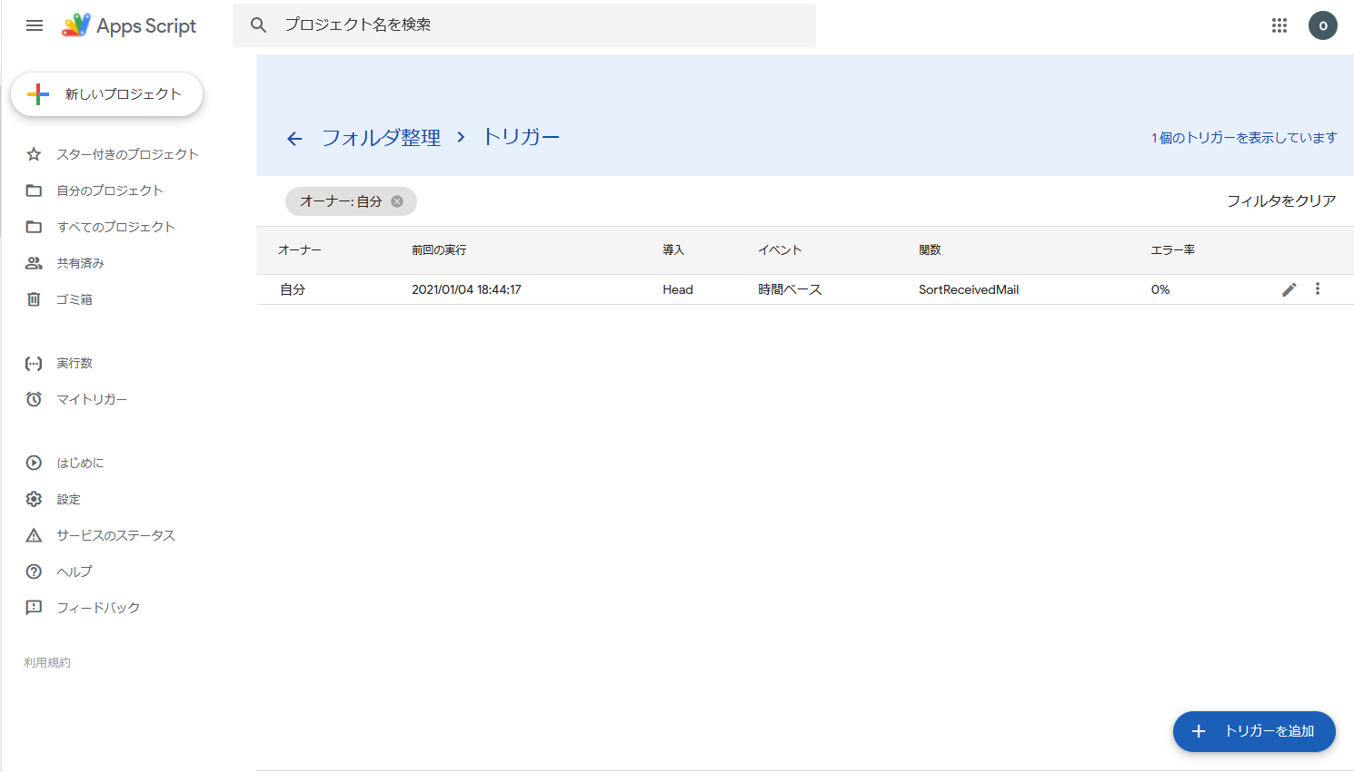

6.[トリガーを追加]をクリック

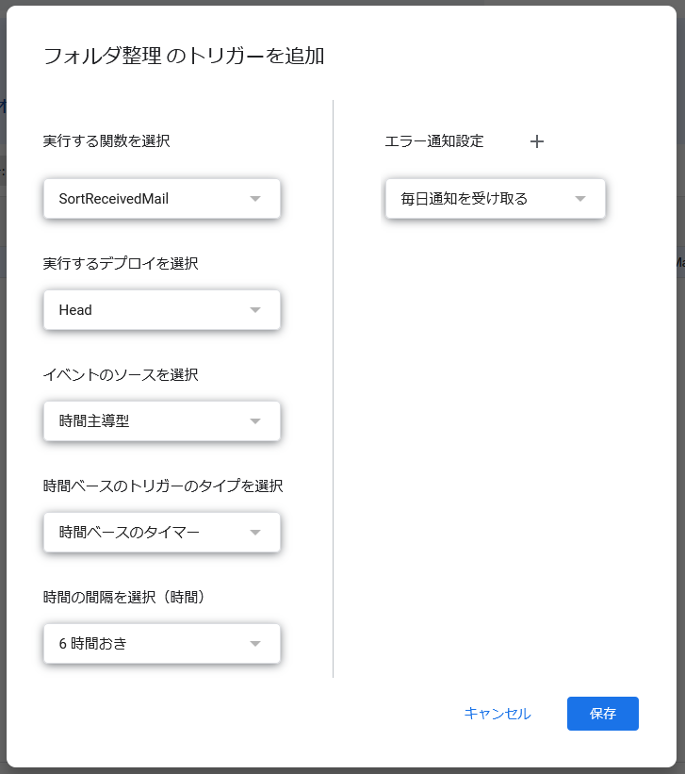

7.時間選択でトリガーを実行する間隔を指定する (お好みで)
他はそのままでOK (たぶん変更できないはず・・・)。
設定が終わったら、[保存]をクリック

